흐름도
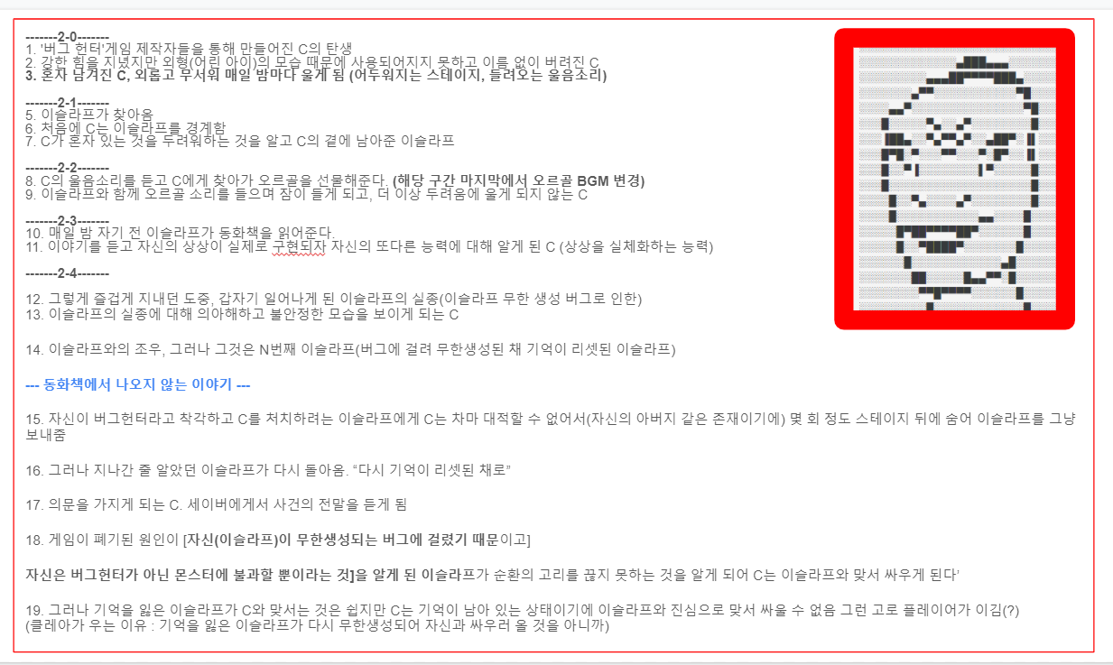

2보스연출
ID | 장면 설명 | 종류 | 장면 이미지 | 등장위치 | 발동조건 | 조건 미 충족 시 | 조건 충족 시 | 대사 | BGM | 효과음
1 | 대기씬 -> 보스방 진입 시 바로 출력 (1회 입장 시) | 영상 | 아래에 따로 첨부 | 인형의 방 | 1. 대기씬 에서 보스방 진입 시 2. 사망 후 재입장 시 미출력 3. 터치 불가능 | 출력되지 않는다. | 영상 출력 | " ??? : 나는…..결국 혼자가 되었어." 소녀의 중얼거림이 들린다. " ??? : 이제는 이 인형만 남았는걸." 흐느끼는 소리와 함께 알 수 없는 죄책감이 밀려들어온다. | 리소스 전달 | 리소스 전달
2 | 대기씬 -> 보스방 진입 시 바로 출력 (N회 이상 입장 시) | 다이얼로그 | 검은 배경에 다이얼로그만 출력 | 인형의 방 | 1. 대기씬 에서 보스방 진입 시 2. 사망 후 재입장 시에도 출력 3. 터치 불가능 | 출력되지 않는다. | 영상 출력 | " 클레아 : 수 없는 반복을 지나서…" "결국 다시 돌아왔군요, 아저씨."
3 | 1번째로 내면 세계에 진입한 이슬라프 | 다이얼로그 | 검은 배경에 다이얼로그만 출력 스프라이트 이미지 : 웅크린 클레아 그림 | 클레아의 내면 세계 | 1. 첫 번째로 클레아의 내면 세계 진입 2. 제한 시간 내 클레아와 접촉 3. 사망 후 재입장 시에도 출력 | 1. 출력되지 않은 채로 인형의 방으로 돌아감 2. ID:7번의 다이얼로그 출력 | 다이얼로그 | 작은 아이의 웅크린 모습이 보인다. "있잖아, 아저씨.. 나는 계속 기다렸어요." "아저씨는 버그 헌터에요?"
4 | 2번째로 내면 세계에 진입한 이슬라프 | 다이얼로그 | 검은 배경에 다이얼로그만 출력 | 클레아의 내면 세계 | 1. 두 번째로 클레아의 내면 세계 진입 2. 제한 시간 내 클레아와 접촉 3. 사망 후 재입장 시에도 재출력 | 1. 출력되지 않은 채로 인형의 방으로 돌아감 2. ID:7번의 다이얼로그 출력 | 다이얼로그 | "그래요, 이젠 나를 기억해주지 않아도 상관 없어요." "불가능하단 걸 알게 되었으니까…"
5 | 3번째로 내면 세계에 진입한 이슬라프 | 다이얼로그 | 검은 배경에 다이얼로그만 출력 | 클레아의 내면 세계 | 1. 세 번째로 클레아의 내면 세계 진입 2. 제한 시간 내 클레아와 접촉 3. 사망 후 재입장 시에도 재출력 | 1. 출력되지 않은 채로 인형의 방으로 돌아감 2. ID:7번의 다이얼로그 출력 | 다이얼로그 | "……………이슬라프." "왜 다시 돌아온 거에요." "이슬라프가 슬퍼하는 건 원치 않아." "그러면 이슬라프는 여기 오지 않았어야 했어."
6 | 4번째로 내면 세계에 진입한 이슬라프 (인형과의 전투 승리) | 영상 | 검은 배경에 다이얼로그만 출력 | X | 1. 네 번째로 클레아의 내면 세계 진입 2. 제한 시간 내 클레아와 접촉 3. 사망 후 재입장 시에도 재출력 | 1. 출력되지 않은 채로 인형의 방으로 돌아감 2. ID:7번의 다이얼로그 출력 | 영상 출력 | (카메라 화면이 흔들리며 화면이 어두워짐) 어디선가 오르골 소리가 들려온다. "아저씨…나… 이제는…너무 졸려…"
 |  |  |  |  |  |  |  | "사실 알고 있었어요." "아저씨는, 내가 막아도 막아도.. 다시 날 찾아올거라는걸." "그리고 마지막엔.. 나는 아저씨를 막을 수 없을 거라는걸."
 |  |  |  |  |  |  |  | "그래요, 나는….. 아저씨를 믿을래요." "더 이상 클레아는 견디기 힘드니까.." "그러니 이번엔…" "이번엔 부디………………." "……….." 아이의 침묵이 길어진다. "다음번의 아저씨가 돌아온다면, 이제 나는 없을 거에요."
 |  |  |  |  |  |  |  | ...소녀는 사라지고, 쓸쓸하게 놓여진 동화책 한 권이 보인다. (그 위에 포개어지는 지워진 사진 한 장.) "잘 있어요, 아저씨."
7 | 내면 세계에서 클레아와 접촉에 실패한 채로 인형의 방으로 나감 | 다이얼로그 | 검은 배경에 다이얼로그만 출력 | 인형의 방 | 1. 제한 시간 내 클레아와 접촉 실패 2. 사망 후 재입장 시에도 재출력 | 출력되지 않은 채로 인형의 방으로 돌아감 | 다이얼로그 | 아이에게 닿을 수 없다.
8 | 인형과의 전투 패배 시 | 다이얼로그 | 검은 배경에 다이얼로그 출력 스프라이트 이미지 : 클레아의 이미지를 흑백 처리하여 중앙에 출력 | 인형의 방 | 1. HP가 0이 되고 세이브 지점으로 돌아가기 전 출력 2. 사망 후 재입장 시에도 재출력됨 3. 8,9번랜덤 출력 | 출력되지 않는다. | 다이얼로그 | "이슬라프, 아직 진실을 알 준비가 되지 않았어요."
9 | 인형과의 전투 패배 시 | 다이얼로그 | 검은 배경에 다이얼로그 출력 스프라이트 이미지 : 클레아의 이미지를 흑백 처리하여 중앙에 출력 | 인형의 방 | 1. HP가 0이 되고 세이브 지점으로 돌아가기 전 출력 2. 사망 후 재입장 시에도 재출력됨 3. 8,9번랜덤 출력 | 출력되지 않는다. | 다이얼로그 | "다시 돌아오지 말아요…"
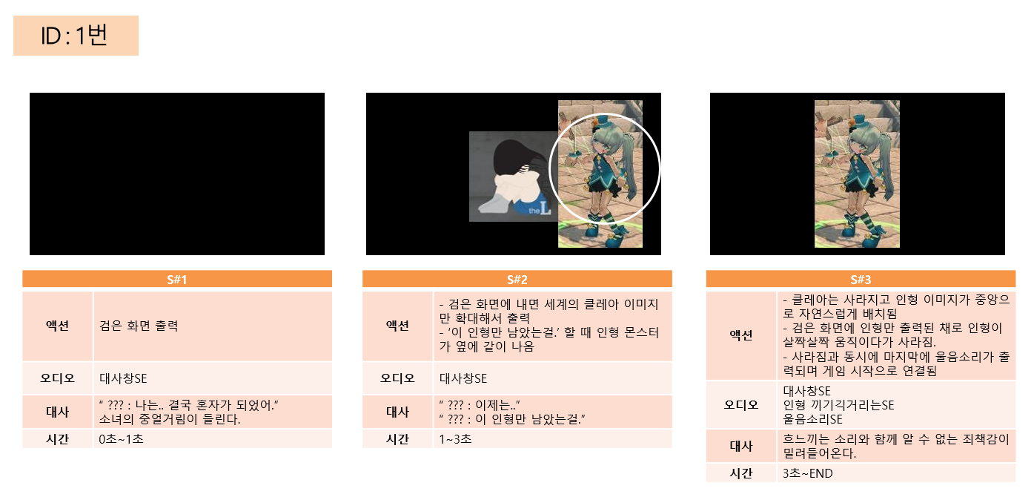

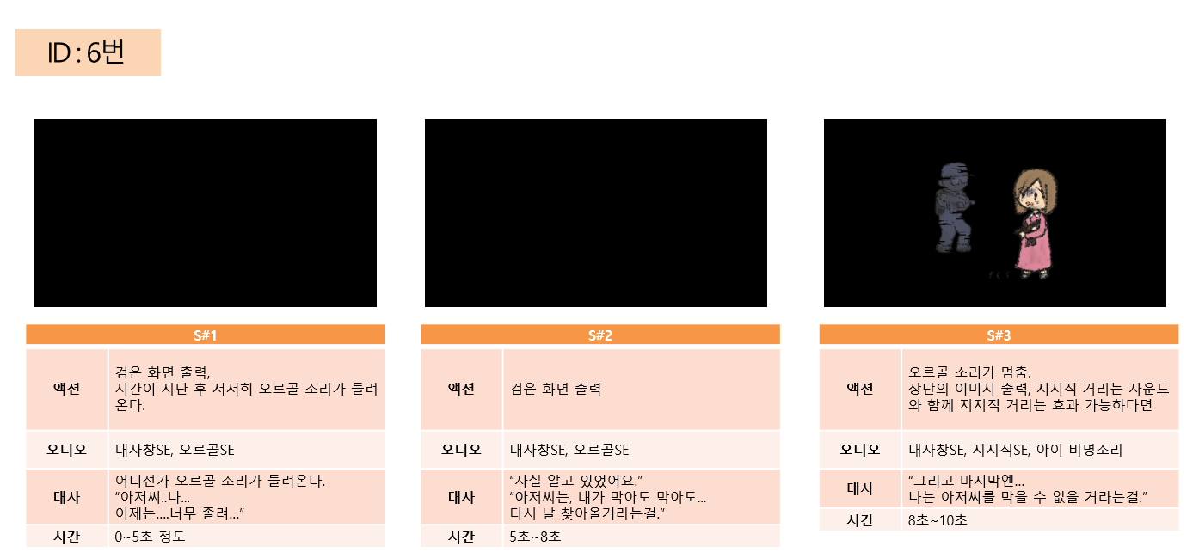

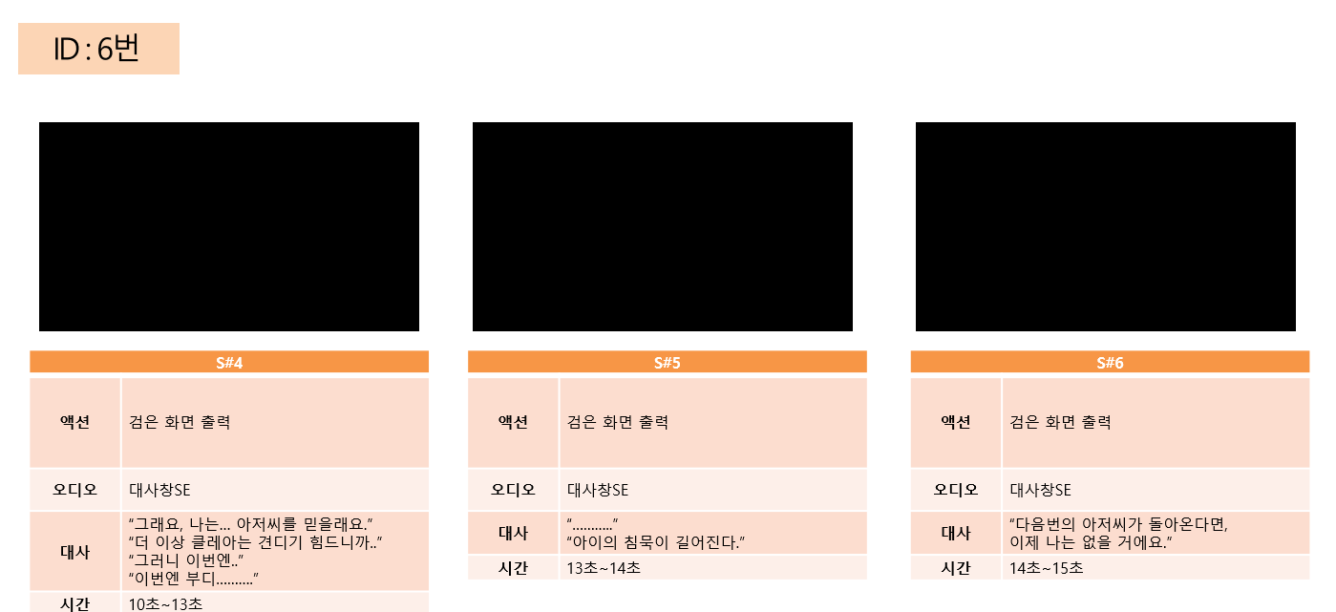

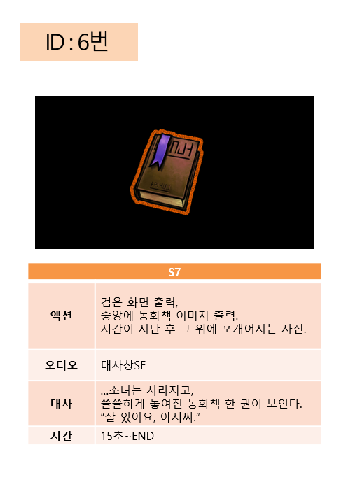
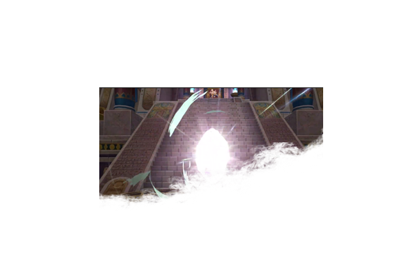

 |  |  |  | 이슬라프와 클레아의 사진, 지워지는 효과
 |  |  |  | (6번에 쓰일 예정)

